Bienvenida
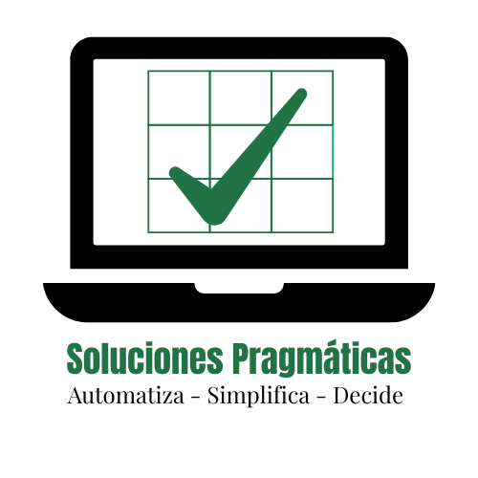



⭐ CONTROL DE COSTOS v1.0
Sistema gratuito para pequeños negocios
✔ Registro fácil ✔ Análisis automático

Contáctanos | WHATSAPP

Bienvenido al sistema gratuito de Control de Costos diseñado especialmente
para emprendedores y dueños de pequeños negocios como;
✅ Panaderías |  | ✅ Cafeterías
✅ Salones de Belleza |  | ✅ Oficinas pequeñas
✅ Talleres |  | ✅ Micro empresarios

Este libro te permitirá llevar un control claro y organizado de tus costos diarios,
sin necesidad de experiencia en hojas de cálculo.

¡Comienza a usarlo ahora mismo!

👉 Haz clic en la pestaña "Instrucciones" para comenzar.

Solicita otros controles gratuitos por medio de nuestro Whatsapp

Instrucciones

📘 Instrucciones de Uso
📌 Este libro está diseñado especialmente para emprendedores y dueños de pequeños negocios como:
Salones de belleza
Panaderías
Talleres mecánicos
Cafeterías
Oficinas pequeñas
Y más...

1. 📝 Cómo registrar tus gastos
Haz clic en la pestaña "Transacciones" .
Ingresa los siguientes datos cada vez que tengas un gasto:
Fecha: Ejemplo: 05/Ene/25
Categoría de Gasto: Usa la lista desplegable (haz clic en la flecha para elegir)
Monto: Solo el número, sin símbolos (ejemplo: 1200)
✅ El sistema traerá automáticamente el mes y el código de la cuenta .

2. 🛠️ Cómo corregir errores
Si cometes un error, simplemente corrige los datos directamente .
El sistema actualiza automáticamente los totales y gráficos.
No necesitas borrar filas ni mover datos.

3. 🔒 ¿Qué no debes hacer?
❌ No modifiques las celdas protegidas (están bloqueadas para evitar errores).
❌ No borres filas que contengan fórmulas.
❌ No elimines hojas ni cambies los nombres de las pestañas.

4. 📊 Cómo usar el Dashboard (Resumen)
Haz clic en la pestaña "Dashboard" .
Para ver los gastos de una categoría específica:
Usa la lista desplegable para seleccionar una cuenta .
Para ver los gastos de un mes:
Escribe el mes en formato mmm/aa (ejemplo: ene/25).
Verás:
Total del gasto de la cuenta seleccionada.
Comparación con lo presupuestado.
Gráficos de gastos por mes y por categoría.

5. 📁 Cómo guardar una copia de seguridad
Ve al menú: Archivo > Guardar como
Elige una ubicación segura y escribe un nombre diferente (ejemplo: Control de Costos - Copia Seguridad 2025).
Guarda una copia al final de cada mes.

6. 📈 Cómo entender los gráficos y resúmenes
Gráfico de barras: Muestra los gastos por categoría.
Gráfico de líneas: Indica la tendencia mensual de tus gastos.
Gráfico de torta: Muestra qué porcentaje de tus gastos totales corresponde a cada categoría.

7. 📅 Capacidad del libro
El libro está diseñado para manejar hasta 499 transacciones por año.
Si tu negocio tiene muchos movimientos, puedes:
Usar una nueva copia del libro cada mes.
O crear un archivo nuevo cada 6 meses si lo prefieres.

8. 💡 Consejos para sacarle el máximo provecho
Registra tus gastos tan pronto como los tengas .
Usa las categorías de gasto para comparar con tu presupuesto.
Revisa el Dashboard al final de cada mes para tomar mejores decisiones.
Si tienes dudas, regresa a esta hoja o escríbenos por WhatsApp.

📱 ¿Quieres más herramientas como esta?
Puedes solicitar otros controles gratuitos por medio de nuestro WhatsApp:
WHATSAPP

Dashboard
SERVICIOS DE DISEÑO INDUSTRIAL NOVA

GASTOS POR MESES
 | MONTO
ene/25 | 0.00
feb/25 | 0.00
mar/25 | 0.00
abr/25 | 0.00
may/25 | 0.00
jun/25 | 0.00
jul/25 | 0.00
ago/25 | 0.00
sep/25 | 0.00
oct/25 | 0.00
nov/25 | 0.00
dic/25 | 0.00
CONTROL DE COSTOS POR MES |  | COMPORTAMIENTO DE LOS GASTOS ACUMULADOS
 | 0.00
#¡REF!
#¡REF!
#¡REF!
#¡REF!
#¡REF!
#¡REF!
#¡REF!
#¡REF!
#¡REF!
#¡REF!
#¡REF!
#¡REF!
#¡REF!
#¡REF!
#¡REF!
 | 2025-08-07 09:00:38

SELECCIONA UNA CUENTA
Transporte/Logística

ESCRIBE UN MES (mmm/aa) | 2025-02-01 | feb/25

TOTAL DE GASTOS DE LA CUENTA | 0.00

PRESUPUESTADO PARA EL MES | #N/A
#N/A | #N/A
PRESUPUESTO ACUMULADO A LA FECHA | 0.00
TOTAL PRESUPUESTO EJECUTADO | 0.00
SOBREGIRO 🔴 🔴 🔴 | 0.00

TOTAL PRESUPUESTO | 0.00
TOTAL PRESUPUESTO EJECUTADO | 0.00
% DE EJECUTADO | #DIV/0!
PENDIENTE DE EJECUCIÓN | #DIV/0!

